EJ 3
 |  |  |  |  | Procedimeinto Decimal
 |  |  |  |  | # | Procedimiento |  | Resultado
 |  |  |  |  | 1 | 2+4+8+32 |  | 46
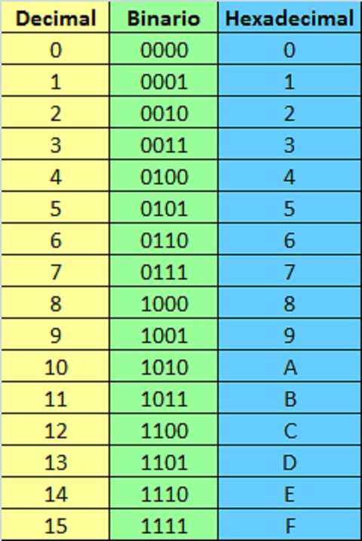
 |  |  |  |  | 2 | 2+4+8+33 |  | 105
 |  |  |  |  | 3 | 2+4+8+34 |  | 22
 |  |  |  |  | 4 | 2+4+8+35 |  | 37
 |  |  |  |  | 5 | 2+4+8+36 |  | 87

 |  |  |  |  | Procedimeinto Octal
# | Binario inicial | Decimal | Octal | Hexa | # | Separación | Procedimiento | Resultado
1 | 101110 | 46 | 56 | 2E | 1 | [101][110] | [4+1][4+2] | 56
2 | 1101001 | 105 | 151 | 69 | 2 | [1][101][001] | [1][4+1][0+0+1] | 151
3 | 10110 | 22 | 26 | 16 | 3 | [10][110] | [2][4+2] | 26
4 | 100101 | 37 | 45 | 25 | 4 | [100][101] | [4][4+1] | 45
5 | 1010111 | 87 | 127 | 57 | 5 | [1][010][111] | [1][2][4+2+1] | 127

 |  |  |  |  | Procedimeinto Hexadecimal
 |  |  |  |  | # | Procedimiento |  | Resultado
 |  |  |  |  | 1 | [10][1110] |  | 2E
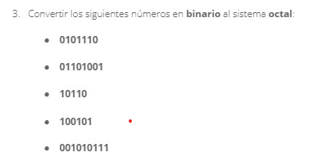
 |  |  |  |  | 2 | [110][10001] |  | 69
 |  |  |  |  | 3 | [1][0110] |  | 16
 |  |  |  |  | 4 | [10][0101] |  | 25
 |  |  |  |  | 5 | [101][0111] |  | 57

